상품제안서
레스쁘리 스페셜 2P세트 Y (마카롱 우산+무릎담요) | 상품코드: F16037

 |  |  |  |  |  |  | 02-412-0044 | www.easy1.co.kr
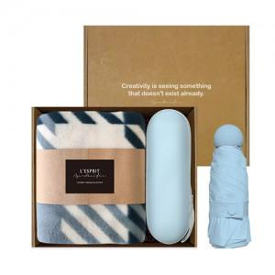 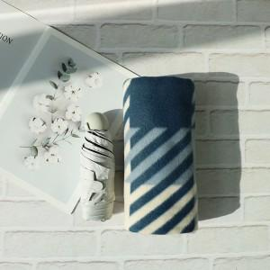

【상세/제작정보】 | 자수인쇄의 경우 인쇄크기, 난이도에 따라 추가비용 발생할 수 있습니다.

【인쇄/포장옵션】 | 자수, 풀칼라 / 포장지포장

【공급단가】 | 수량 | 100~ | 300~ | 500~ | 1,000~ | 3,000~
*VAT별도 | 단가 | 18,010원 | 16,380원 | 15,750원 | 15,120원 | 14,740원

【상품 URL】 | https://dev.easy1.co.kr:443/src/goods_detail.php?gdno=16037

